CRAFT


Brouwerij:

Facturatiegegevens |  | Leveringsadres
Bedrijfsnaam: |  | Contactpersoon:
Adres: |  | Adres:
Postcode | Plaats |  | Postcode | Plaats
BTW nr: |  | Mobiele nr.
email:

Productnaam |  | AANTAL | FRAME KLEUR - kies een optie
MALAGA 350 X 350, ø60 | Sublimo 220g, met flap | 0
MALAGA 350 X 350, ø60 | Sublimo 220g, zonder flap | 0
MALAGA 400 X 400, ø60 | Sublimo 220g, met flap | 0
MALAGA 400 X 400, ø60 | Sublimo 220g, zonder flap | 0
Bijpassende voet MALAGA | kruisvoet, zonder tegels | 0
Bijpassende voet MALAGA | kruisvoet, met tegels | 0

NOTE:
Het MALAGA frame is in WIT & ANTRACIET coating beschikbaar (tot de voorraad strekt)

Ik lever mijn design in een sjabloon - maak een keuze |  | JA / NEE
Ik wil gratis hulp bij eenvoudig ontwerp - maak een keuze |  | JA / NEE
Ik heb een complexer ontwerp en vraag ik hulp - maak een keuze |  | JA / NEE

LET OP: Dit is een inschrijfformulier, geen bestelformulier. Na deadline 20 februari '26 worden de definitieve prijzen bekend gemaakt,
daarna kun je je interesse bevestiggen en bestelling definitief maken.
Bij bevestiging van mijn bestelling ga ik akkoord met een vooruitbetaling van 10% binnen 14 dagen na factuurdatum.
Het resterende bedrag, inclusief transportkosten, wordt binnen 30 dagen na ontvangst van de parasols voldaan.
IK GA AKKOORD

Opdrachtgever:
Mobiel:
Datum:

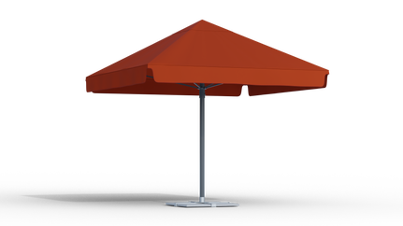
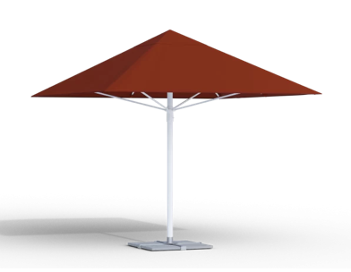

MET FLAP |  | ZONDER FLAP

